Tabelle1
Parameter |  |  |  |  |  |  | Parameter |  |  |  |  |  |  | Parameter
1. Durchgang ohne Wettermanipulation 250 Jahre |  |  |  |  |  |  | 1. Durchgang ohne Wettermanipulation 100 Jahre |  |  |  |  |  |  | 1. Durchgang ohne Wettermanipulation 50 Jahre
random Wetter |  |  |  |  |  |  | random Wetter |  |  |  |  |  |  | random Wetter
 | collab? | Harvest nach 250 Jahren |  |  | Line Graph | Spider Graph |  | collab? | Harvest nach 100 Jahren |  |  | Line Graph | Spider Graph |  | collab? | Harvest nach 50 Jahren |  |  | Line Graph | Spider Graph
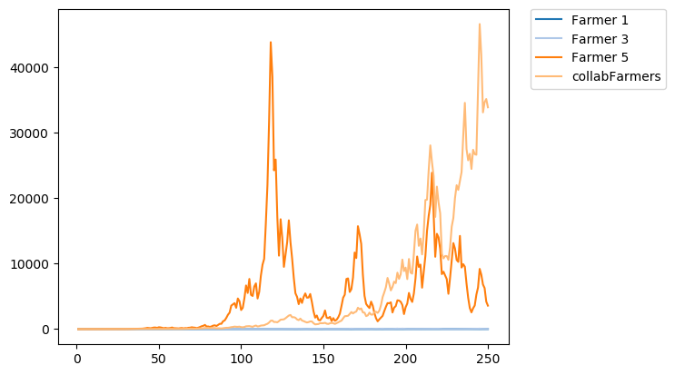
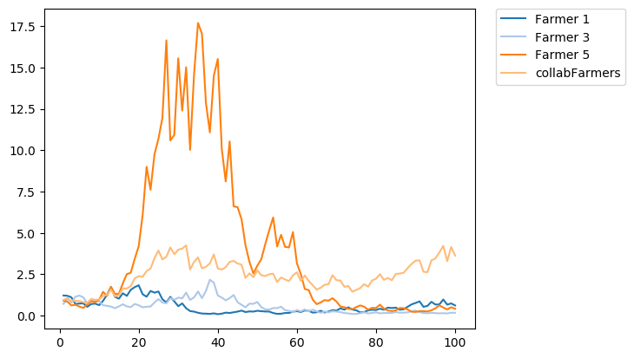
Farmer 1 |  | 12.43797 | kg | v1 |  |  | Farmer 1 |  | 0.6167254 | kg | v1 |  |  | Farmer 1 |  | 94.49533 | kg | v1
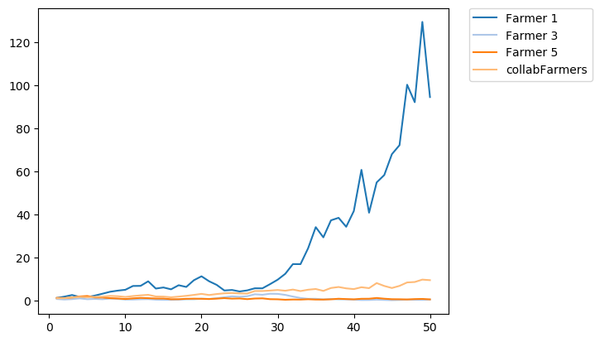
Farmer 2 | collab | 33838.89 | kg | v1 |  |  | Farmer 2 | collab | 3.62962 | kg | v1 |  |  | Farmer 2 | collab | 9.497665 | kg | v1
Farmer 3 |  | 32.66748 | kg | v2 |  |  | Farmer 3 |  | 0.1735656 | kg | v2 |  |  | Farmer 3 |  | 0.50763 | kg | v2
Farmer 4 | collab | 33838.89 | kg | v2 |  |  | Farmer 4 | collab | 3.62962 | kg | v2 |  |  | Farmer 4 | collab | 9.497665 | kg | v2
Farmer 5 |  | 3583.596 | kg | v3 |  |  | Farmer 5 |  | 0.4177294 | kg | v3 |  |  | Farmer 5 |  | 0.5812788 | kg | v3
Farmer 6 | collab | 33838.89 | kg | v3 |  |  | Farmer 6 | collab | 3.62962 | kg | v3 |  |  | Farmer 6 | collab | 9.497665 | kg | v3

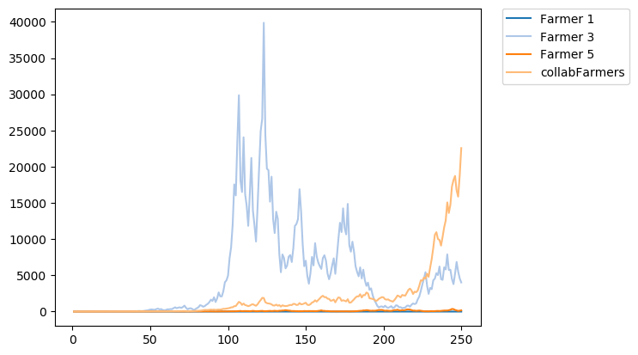
2. Durchgang ohne Wettermanipulation 250 Jahre |  |  |  |  |  |  | 2. Durchgang ohne Wettermanipulation 100 Jahre |  |  |  |  |  |  | 2. Durchgang ohne Wettermanipulation 50 Jahre
random Wetter |  |  |  |  |  |  | random Wetter |  |  |  |  |  |  | random Wetter
 | collab? | Harvest nach 250 Jahren |  |  | Line Graph | Spider Graph |  | collab? | Harvest nach 100 Jahren |  |  | Line Graph | Spider Graph |  | collab? | Harvest nach 50 Jahren |  |  | Line Graph | Spider Graph
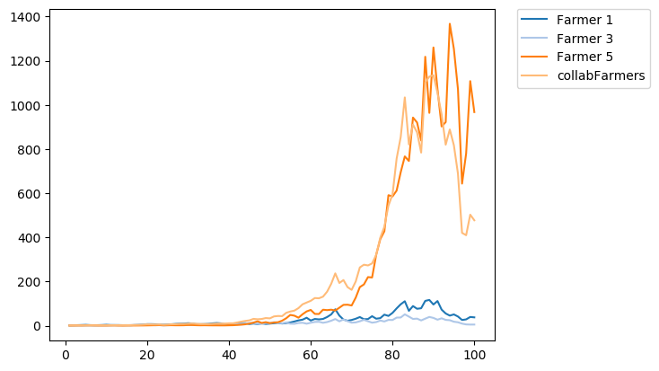
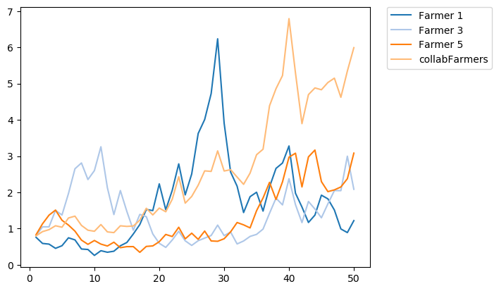
Farmer 1 |  | 0.08477689 | kg | v1 |  |  | Farmer 1 |  | 37.66067 | kg | v1 |  |  | Farmer 1 |  | 1.220239 | kg | v1
Farmer 2 | collab | 22570.52 | kg | v1 |  |  | Farmer 2 | collab | 477.2329 | kg | v1 |  |  | Farmer 2 | collab | 5.991838 | kg | v1
Farmer 3 |  | 4021.719 | kg | v2 |  |  | Farmer 3 |  | 5.114654 | kg | v2 |  |  | Farmer 3 |  | 2.084798 | kg | v2
Farmer 4 | collab | 22570.52 | kg | v2 |  |  | Farmer 4 | collab | 477.2329 | kg | v2 |  |  | Farmer 4 | collab | 5.991838 | kg | v2
Farmer 5 |  | 169.552 | kg | v3 |  |  | Farmer 5 |  | 967.065 | kg | v3 |  |  | Farmer 5 |  | 3.081867 | kg | v3
Farmer 6 | collab | 22570.52 | kg | v3 |  |  | Farmer 6 | collab | 477.2329 | kg | v3 |  |  | Farmer 6 | collab | 5.991838 | kg | v3

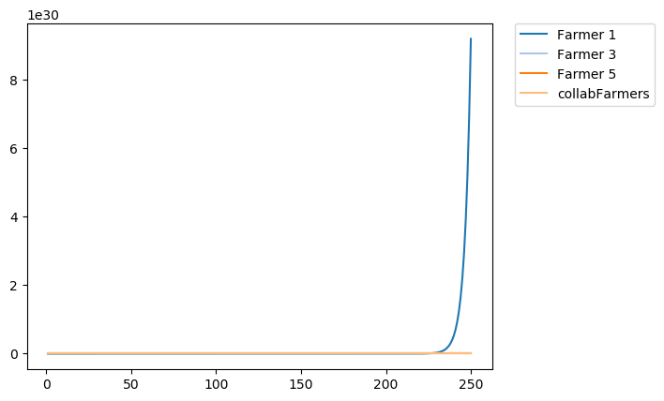
3. Durchgang mit Wettermanipulation 250 Jahre |  |  |  |  |  |  | 3. Durchgang mit Wettermanipulation 100 Jahre |  |  |  |  |  |  | 3. Durchgang mit Wettermanipulation 50 Jahre
1+2 = sun | 3+4 = cloudy | 5+6 = rain |  |  |  |  | 1+2 = sun | 3+4 = cloudy | 5+6 = rain |  |  |  |  | 1+2 = sun | 3+4 = cloudy | 5+6 = rain
 | collab? | Harvest nach 250 Jahren |  |  | Line Graph | Spider Graph |  | collab? | Harvest nach 100 Jahren |  |  | Line Graph | Spider Graph |  | collab? | Harvest nach 50 Jahren |  |  | Line Graph | Spider Graph
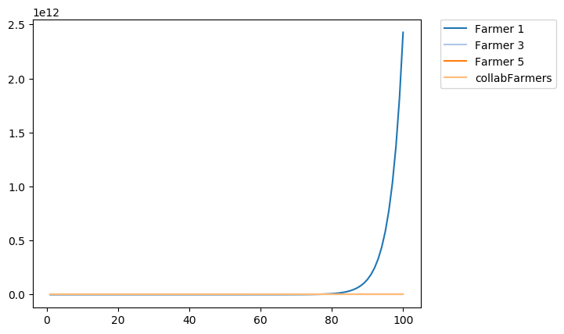
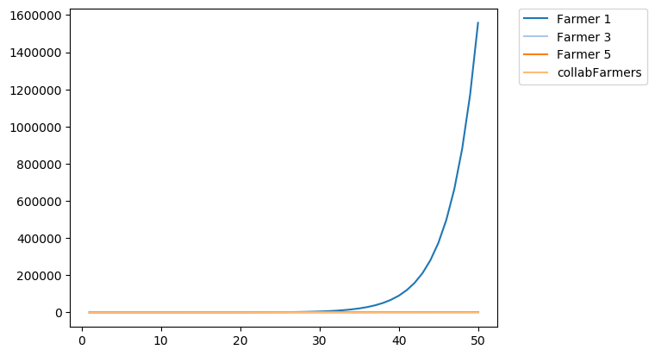
Farmer 1 |  | 9.18E+30 | kg | v1 |  |  | Farmer 1 |  | 2.43E+12 | kg | v1 |  |  | Farmer 1 |  | 1558055 | kg | v1
Farmer 2 | collab | 36924.64 | kg | v1 |  |  | Farmer 2 | collab | 47.8745 | kg | v1 |  |  | Farmer 2 | collab | 1.333254 | kg | v1
Farmer 3 |  | 1.49E+15 | kg | v2 |  |  | Farmer 3 |  | 1174311 | kg | v2 |  |  | Farmer 3 |  | 1083.656 | kg | v2
Farmer 4 | collab | 36924.64 | kg | v2 |  |  | Farmer 4 | collab | 47.8745 | kg | v2 |  |  | Farmer 4 | collab | 1.333254 | kg | v2
Farmer 5 |  | 0.0004931019 | kg | v3 |  |  | Farmer 5 |  | 0.04755264 | kg | v3 |  |  | Farmer 5 |  | 0.2180657 | kg | v3
Farmer 6 | collab | 36924.64 | kg | v3 |  |  | Farmer 6 | collab | 47.8745 | kg | v3 |  |  | Farmer 6 | collab | 1.333254 | kg | v3

anmerkung: spidergraph zeigt nur max 60 tage an ->
hier sind es aber pro graph 250 tage (da ja kein anderes wetter getriggert wird)

4. Durchgang mit Wettermanipulation 250 Jahre |  |  |  |  |  |  | 4. Durchgang mit Wettermanipulation 100 Jahre |  |  |  |  |  |  | 4. Durchgang mit Wettermanipulation 50 Jahre
1+2= deer | 3+4= storm | 5+6= rain |  |  |  |  | 1+2= deer | 3+4= storm | 5+6= rain |  |  |  |  | 1+2= deer | 3+4= storm | 5+6= rain
 | collab? | Harvest nach 250 Jahren |  |  | Line Graph | Spider Graph |  | collab? | Harvest nach 100 Jahren |  |  | Line Graph | Spider Graph |  | collab? | Harvest nach 50 Jahren |  |  | Line Graph | Spider Graph
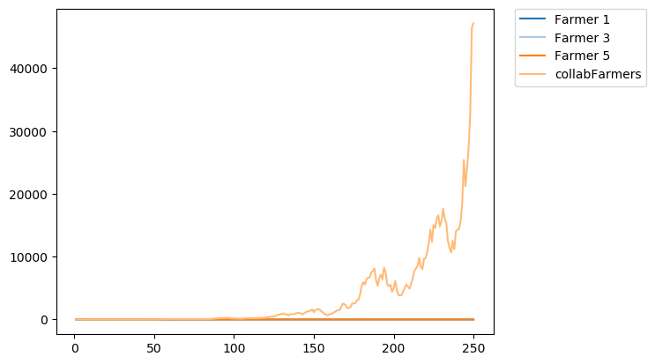
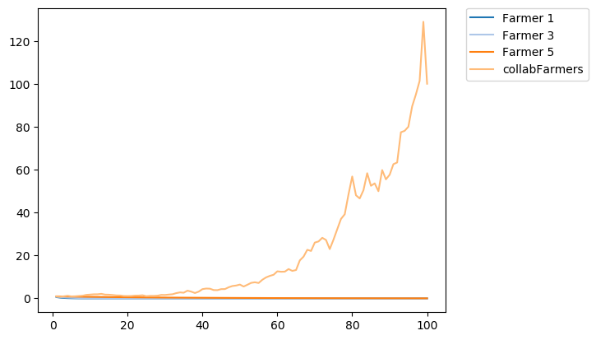
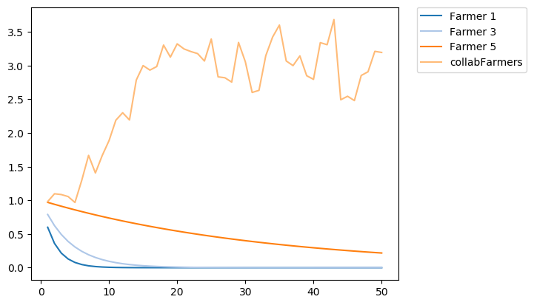
Farmer 1 |  | 1.40E-45 | kg | v1 |  |  | Farmer 1 |  | 6.53E-23 | kg | v1 |  |  | Farmer 1 |  | 8.08E-12 | kg | v1
Farmer 2 | collab | 47161.24 | kg | v1 |  |  | Farmer 2 | collab | 100.0568 | kg | v1 |  |  | Farmer 2 | collab | 3.195977 | kg | v1
Farmer 3 |  | 2.55E-26 | kg | v2 |  |  | Farmer 3 |  | 5.79E-11 | kg | v2 |  |  | Farmer 3 |  | 7.61E-06 | kg | v2
Farmer 4 | collab | 47161.24 | kg | v2 |  |  | Farmer 4 | collab | 100.0568 | kg | v2 |  |  | Farmer 4 | collab | 3.195977 | kg | v2
Farmer 5 |  | 0.0004931019 | kg | v3 |  |  | Farmer 5 |  | 0.04755264 | kg | v3 |  |  | Farmer 5 |  | 0.2180657 | kg | v3
Farmer 6 | collab | 47161.24 | kg | v3 |  |  | Farmer 6 | collab | 100.0568 | kg | v3 |  |  | Farmer 6 | collab | 3.195977 | kg | v3

5. Durchgang mit Wettermanipulation 250 Jahre |  |  |  |  |  |  | 5. Durchgang mit Wettermanipulation 100 Jahre |  |  |  |  |  |  | 5. Durchgang mit Wettermanipulation 50 Jahre
1+2= sun | 2+4 = rain | 5+6= deer |  |  |  |  | 1+2= sun | 2+4 = rain | 5+6= deer |  |  |  |  | 1+2= sun | 2+4 = rain | 5+6= deer
 | collab? | Harvest nach 250 Jahren |  |  | Line Graph | Spider Graph |  | collab? | Harvest nach 100 Jahren |  |  | Line Graph | Spider Graph |  | collab? | Harvest nach 50 Jahren |  |  | Line Graph | Spider Graph

Farmer 1 |  | 9.18E+30 | kg | v1 |  |  | Farmer 1 |  | 2.43E+12 | kg | v1 |  |  | Farmer 1 |  | 1558055 | kg | v1
Farmer 2 | collab | 13528.76 | kg | v1 |  |  | Farmer 2 | collab | 2.372527 | kg | v1 |  |  | Farmer 2 | collab | 5.25038 | kg | v1
Farmer 3 |  | 0.0004931019 | kg | v2 |  |  | Farmer 3 |  | 0.04755264 | kg | v2 |  |  | Farmer 3 |  | 0.2180657 | kg | v2
Farmer 4 | collab | 13528.76 | kg | v2 |  |  | Farmer 4 | collab | 2.372527 | kg | v2 |  |  | Farmer 4 | collab | 5.25038 | kg | v2
Farmer 5 |  | 1.40E-45 | kg | v3 |  |  | Farmer 5 |  | 6.53E-23 | kg | v3 |  |  | Farmer 5 |  | 8.08E-12 | kg | v3
Farmer 6 | collab | 13528.76 | kg | v3 |  |  | Farmer 6 | collab | 2.372527 | kg | v3 |  |  | Farmer 6 | collab | 5.25038 | kg | v3

6. Durchgang mit Wettermanipulation 250 Jahre |  |  |  |  |  |  | 6. Durchgang mit Wettermanipulation 100 Jahre |  |  |  |  |  |  | 6. Durchgang mit Wettermanipulation 50 Jahre

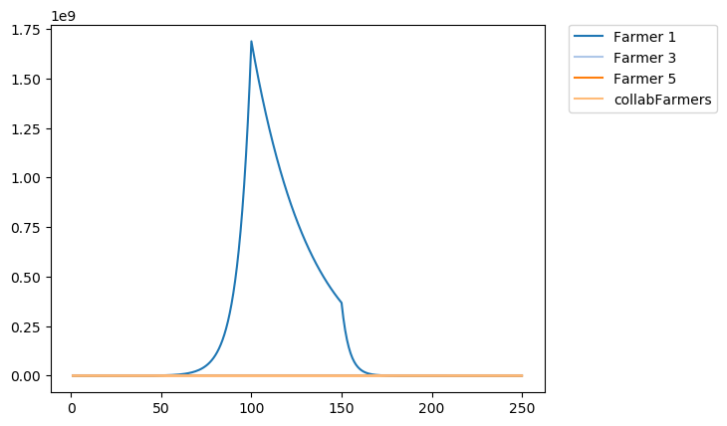
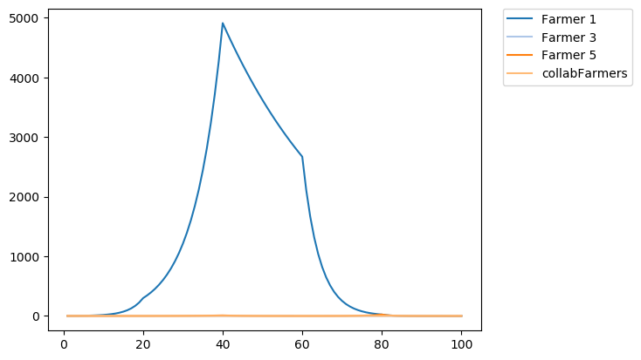
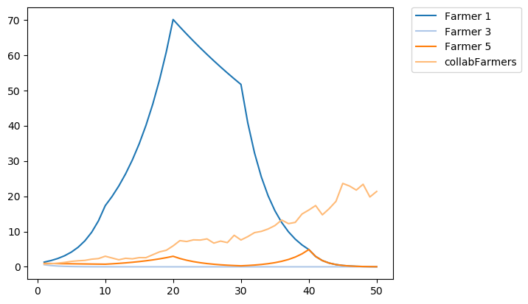
 | collab? | Harvest nach 250 Jahren |  |  | Line Graph | Spider Graph |  | collab? | Harvest nach 100 Jahren |  |  | Line Graph | Spider Graph |  | collab? | Harvest nach 50 Jahren |  |  | Line Graph | Spider Graph
Farmer 1 |  | 2.26E-08 | kg | v1 |  |  | Farmer 1 |  | 0.0008749679 | kg | v1 |  |  | Farmer 1 |  | 0.02957985 | kg | v1
Farmer 2 | collab | 103059.2 | kg | v1 |  |  | Farmer 2 | collab | 2.621798 | kg | v1 |  |  | Farmer 2 | collab | 21.35446 | kg | v1
Farmer 3 |  | 2.26E-08 | kg | v2 |  |  | Farmer 3 |  | 0.0008749675 | kg | v2 |  |  | Farmer 3 |  | 0.02957985 | kg | v2
Farmer 4 | collab | 103059.2 | kg | v2 |  |  | Farmer 4 | collab | 2.621798 | kg | v2 |  |  | Farmer 4 | collab | 21.35446 | kg | v2
Farmer 5 |  | 2.26E-08 | kg | v3 |  |  | Farmer 5 |  | 0.0008749675 | kg | v3 |  |  | Farmer 5 |  | 0.02957985 | kg | v3
Farmer 6 | collab | 103059.2 | kg | v3 |  |  | Farmer 6 | collab | 2.621798 | kg | v3 |  |  | Farmer 6 | collab | 21.35446 | kg | v3

1+2 startet sonnig |  | 3+4 startet mit deer |  | 5+6 startet rain
nach 50 jahren cloudy |  | nach 50 jahren storm |  | nach 50 jahren cloudy |  |  | 1+2 startet sonnig |  | 3+4 startet mit deer |  | 5+6 startet rain |  |  | 1+2 startet sonnig |  | 3+4 startet mit deer |  | 5+6 startet rain
nach 50 jahren rain |  | nach 50 jahren rain |  | nach 50 jahren storm |  |  | nach 20 jahren cloudy |  | nach 20 jahren storm |  | nach 20 jahren cloudy |  |  | nach 10 jahren cloudy |  | nach 10 jahren storm |  | nach 10 jahren cloudy
nach 50 jahren storm |  | nach 50 jahren cloudy |  | nach 50 jahren sun |  |  | nach 20 jahren rain |  | nach 20 jahren rain |  | nach 20 jahren storm |  |  | nach 10 jahren rain |  | nach 10 jahren rain |  | nach 10 jahren storm
nach 50 jahren deer |  | nach 50 jahren sun |  | nach 50 jahren deer |  |  | nach 20 jahren storm |  | nach 20 jahren cloudy |  | nach 20 jahren sun |  |  | nach 10 jahren storm |  | nach 10 jahren cloudy |  | nach 10 jahren sun
 |  |  |  |  |  |  | nach 20 jahren deer |  | nach 20 jahren sun |  | nach 20 jahren deer |  |  | nach 10 jahren deer |  | nach 10 jahren sun |  | nach 10 jahren deer

